상품제안서
스프링 지퍼 패브릭 다이어리 18절/25절 | 상품코드: S29192

 |  |  |  |  |  |  | 02-713-8555 | www.synergygift.co.kr
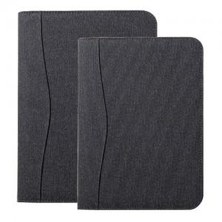

【상세/제작정보】 | <span style="font-size: 14pt;"></span><span style="font-size: 18.6667px;">※ 배송비 박스당 5,000원 부가세별도 발생합니다.</span><span style="font-size: 14pt;"></span><br><span style="font-size: 14pt;">&nbsp;(18절-30개 / 25절-34개)</span>​

【인쇄/포장옵션】 | 불박, 금박, 은박 / 포장불가능

【공급단가】 | 수량 | 100~ | 200~ | 500~ | 1,000~ | 3,000~
*VAT별도 | 25절 노트식 | 10,920원 | 10,750원 | 10,500원 | 10,080원 | 9,660원
 | 18절 노트식 | 11,700원 | 11,520원 | 11,250원 | 10,800원 | 10,350원
 | 25절 이틀식 | 11,180원 | 11,000원 | 10,750원 | 10,320원 | 9,890원
 | 25절 이틀식 | 11,960원 | 11,770원 | 11,500원 | 11,040원 | 10,580원

【상품 URL】 | https://www.synergygift.co.kr:443/src/goods_detail.php?gdno=29192

